申込書

津市・オザスコ市姉妹都市提携50周年記念 第35回オザスコ杯争奪サッカー大会 参加申込書

チーム名
監督名 |  |  |  |  | 申込責任者名
コーチ名①
コーチ名② |  |  |  |  | 申込責任者携帯電話
主将名
No. | 背番号 | ポジション | 氏 名 | 学年 | 学 校 名
1
2
3
4
5
6
7
8
9
10
11
12
13
14
15
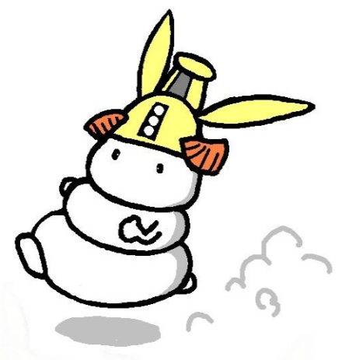
※参加対象…小学４年生以上
★上表は大会パンフレットに使用させていただきます。

